着工建築物
 | 31. 着工建築物（人口１人当たり工事費予定額）

 | 時点 2015(H27)年度（毎年） |  |  |  |  |  |  |  |  |  | 平 均 値 | 152
 | 単位 千円，棟（むね） |  |  |  |  |  |  |  |  |  | 標準偏差 | 74
 | 市町村名 | 指標 | 順位 |  | #REF! | 着工建築物数 | 市町村名 | 指標 | 順位 |  | #REF! | 着工建築物数

 | 千葉県 | 183 |  | － |  | 29,915 | 八街市 | 82 |  | 43 |  | 239
 | 千葉市 | 173 |  | 17 |  | 4,010 | 印西市 | 232 |  | 9 |  | 685
 | 銚子市 | 126 |  | 33 |  | 225 | 白井市 | 241 |  | 8 |  | 521
 | 市川市 | 159 |  | 23 |  | 1,842 | 富里市 | 210 |  | 11 |  | 213
 | 船橋市 | 162 |  | 21 |  | 2,874 | 南房総市 | 106 |  | 37 |  | 175
 | 館山市 | 150 |  | 25 |  | 277 | 匝瑳市 | 143 |  | 27 |  | 146
 | 木更津市 | 209 |  | 12 |  | 901 | 香取市 | 165 |  | 20 |  | 319
 | 松戸市 | 193 |  | 13 |  | 2,230 | 山武市 | 89 |  | 41 |  | 203
 | 野田市 | 261 |  | 5 |  | 891 | いすみ市 | 97 |  | 38 |  | 207
 | 茂原市 | 131 |  | 30 |  | 503 | 大網白里市 | 128 |  | 31 |  | 229
 | 成田市 | 281 |  | 4 |  | 660 | 酒々井町 | 77 |  | 45 |  | 60
 | 佐倉市 | 259 |  | 7 |  | 784 | 栄町 | 53 |  | 53 |  | 55
 | 東金市 | 126 |  | 33 |  | 263 | 神崎町 | 74 |  | 46 |  | 13
 | 旭市 | 145 |  | 26 |  | 370 | 多古町 | 301 |  | 3 |  | 67
 | 習志野市 | 261 |  | 5 |  | 672 | 東庄町 | 74 |  | 46 |  | 59
 | 柏市 | 188 |  | 14 |  | 2,209 | 九十九里町 | 71 |  | 48 |  | 44
 | 勝浦市 | 65 |  | 49 |  | 52 | 芝山町 | 230 |  | 10 |  | 45
 | 市原市 | 176 |  | 15 |  | 1,646 | 横芝光町 | 94 |  | 40 |  | 102
 | 流山市 | 383 |  | 1 |  | 1,495 | 一宮町 | 161 |  | 22 |  | 92
 | 八千代市 | 142 |  | 28 |  | 862 | 睦沢町 | 63 |  | 51 |  | 26
 | 我孫子市 | 95 |  | 39 |  | 563 | 長生村 | 152 |  | 24 |  | 72
 | 鴨川市 | 142 |  | 28 |  | 146 | 白子町 | 82 |  | 43 |  | 48
 | 鎌ケ谷市 | 126 |  | 33 |  | 495 | 長柄町 | 127 |  | 32 |  | 32
 | 君津市 | 168 |  | 19 |  | 449 | 長南町 | 40 |  | 54 |  | 21
 | 富津市 | 126 |  | 33 |  | 217 | 大多喜町 | 57 |  | 52 |  | 24
 | 浦安市 | 302 |  | 2 |  | 494 | 御宿町 | 89 |  | 41 |  | 29
 | 四街道市 | 176 |  | 15 |  | 606 | 鋸南町 | 65 |  | 49 |  | 29
 | 袖ケ浦市 | 173 |  | 17 |  | 424

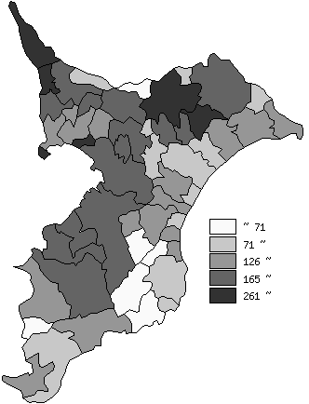
 | 千葉県の推移
 | 着工建築物数(右軸) | 指標
平成23年度 | 30021 | 162
平成24年度 | 29857 | 171
平成25年度 | 33412 | 207
平成26年度 | 29458 | 194
平成27年度 | 29915 | 183

《備 考》 ・資料出所 建築統計年報 ・算出方法 工事費予定額÷常住人口(H28.4.1)

